投遞履歷方式
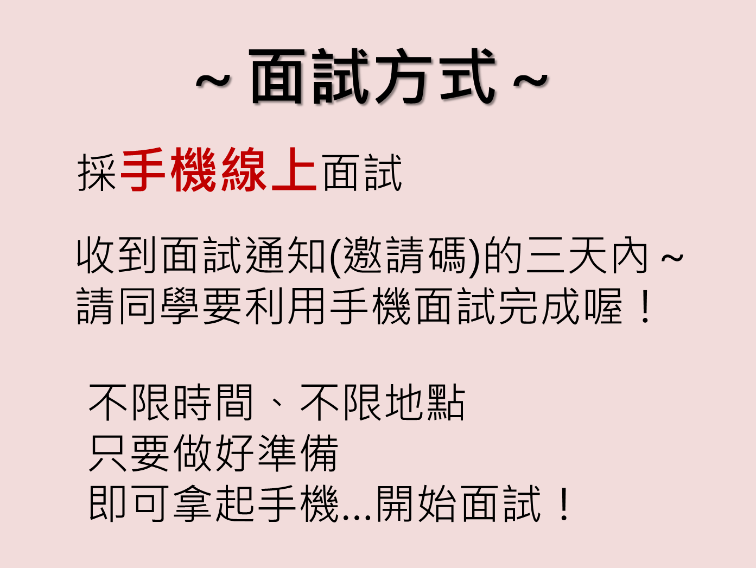

履歷投遞網址：
https://docs.google.com/forms/d/e/1FAIpQLScCgf78AlfNKxM2RMXxiAp5d3loREMukclmpI2nVArqzH7y7w/viewform

